학부생용
2017년 2학기 신규 연구활동종사자 안전교육결과 (학부생용)

학부생 교육 |  | 단과대학 | 공과대학 행정3팀
학과명 | 유기나노공학과 | 교육일시/장소 | 2017.09.05/퓨전테크센터000호
교육내용 | 화학물질 취급 및 실험절차 유의사항 | 교육시간 | 2시간(학부생 입.복학,편입생)
 |  | 교육대상현황 |  | 교육이수현황
 |  | 입학생 | 50명 | 입학생 | 50명
 |  | 편입생 | 10명 | 편입생 | 10명
 |  | 복학생 | 10명 | 복학생 | 10명
교육강사 | OOO 학과장 | 비 고
(안전책임자)
안전교육대상자 교육이수자 명단
NO | 단과대학명 | 학과명 | 학사번 | 입학, 복학, 편입 | 성명
1 | Ex) 공과대학 행정3팀 | 유기나노공학과 | OOOOOO | 신입학 | OOO
2 | Ex) 공과대학 행정3팀 | 유기나노공학과 | OOOOOO | 복학 | OOO
3 | Ex) 공과대학 행정3팀 | 유기나노공학과 | OOOOOO | 편입 | OOO
4
학사번 및 성명은 명확하게 작성요망
5
6
7
8
< 작 성 요 령 >
* 연구실 번호는 공문 붙임1 연구실험실 명단에서 참조
* 해당 교육대상이 모두 이수하도록 조치요망(미조치시 과태료 200만원이상 부과됨)
1. 연구실 안전담당자(대학원생, 연구원, 직원), 연구실 안전책임자(지도교수, 연구소장,부서장)
2. 안전교육시간 : 해당 연구실별로 2017년 2학기 입학자, 복학자, 편입자가 있는 경우, 온라인
교육 외에도 실험세미나 시간등을 활용하여 별도의 현장교육을 실시하여야 합니다.
- 2017년 2학기 (입․복학생, 편입생): 2시간 이상
※ 학부생 : 실험실별이 아닌 학과단위로 실험세미나 시간을 활용하여 교육실시
3. 안전교육내용은 붙임2의 안전교육자료 및 해당 연구프로젝트 및 공정에 관련하여 연구실
내 위험성, 실험장비 및 안전사용요령, 안전작업절차 등을 교육하시면 됩니다
4. 교육강사는 해당 학과장 또는 학부장이 직접 실시하여야 함
5. 교육사진 첨부 후 엑셀파일을 해당 단과대학(학과)에 제출
→ 단과대학에서 취합 후 관재팀으로 그룹웨어 공문으로 회신(대용량일 경우 이메일로 별
도송부요망)
6. 허위로 작성 시, 관련법에 의해 처벌될 수 있습니다.
9
10
11
12
13
14
15
16
17
18
19
20
21
22
23
24
25
26
27
28
29
30
31
32
33
34
35
36
37
38
39
40
41
42
43
44
45
46
47
48
49
50
51
52
53
54
55
56
57
58
59
60
61
62
63
64
65
66
67
68
69
70
71
72
73
74
75
76
77
78
79
80
81
82
83
84
85
86
87
88
89
90
91
92
93
94
95
96
97
98
99
100
101
102
103
104
105
106
107
108
109
110
111
112
113
114
115
116
117
118
119
120
안전교육사진(근거자료)
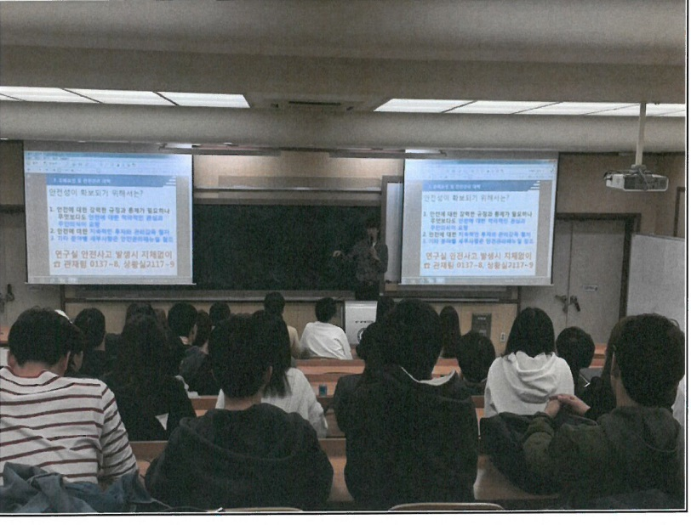 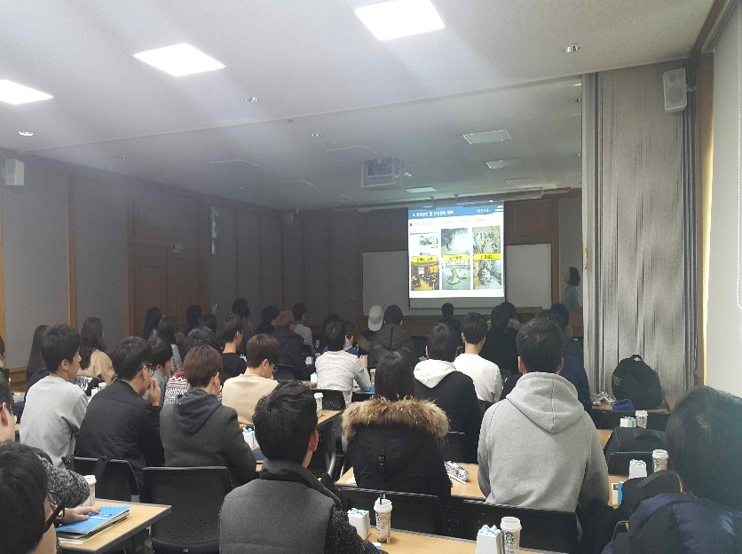

대학원생용
< 작 성 요 령 >
* 연구실 번호는 공문 붙임1 연구실험실 명단에서 참조
별도의 연구실이 없는 경우, 연구실번호는 작성안하셔도 됩니다.
* 붙임1의 소속된 연구실이 없는 경우 지도교수별로 교육실시
* 지도교수가 미배정되어 있는 경우, 해당 학과장이 교육실시
* 해당 교육대상이 모두 이수하도록 조치요망(미조치시 과태료 200만원이상 부과됨)
1. 연구실 안전담당자(대학원생, 연구원, 직원), 연구실 안전책임자(지도교수, 연구소장,부서장)
2. 안전교육시간 : 해당 연구실별로 2017년 2학기 입학자, 복학자, 연구원이 있는 경우, 온라인
교육 외에도 실험세미나 시간등을 활용하여 별도의 현장교육을 실시하여야 합니다.
- 2017년 2학기 입․복학자(대학원생): 2시간 이상
※ 대학원생 : 실험실별(지도교수)로 교육실시
3. 안전교육내용은 붙임2의 안전교육자료 및 해당 연구프로젝트 및 공정에 관련하여 연구실
내 위험성, 실험장비 및 안전사용요령, 안전작업절차 등을 교육하시면 됩니다
4. 교육강사는 연구실별 안전책임자가 실시
** 지도교수가 미배정되어 있는 경우 해당 학과장이 교육실시하며, 붙임1의 소속된 연구실이
없는 경우 지도교수별로 실시
5. 교육사진 첨부 후 엑셀파일을 해당 단과대학(학과)에 제출
→ 단과대학에서는 관재팀으로 그룹웨어 공문으로 회신(대용량일 경우 이메일로 별도송부요망)
6. 허위로 작성 시, 관련법에 의해 처벌될 수 있습니다.
** 연구실 안전책임자(지도교수)가 다수의 실험실을 운영할 경우, 교육결과양식 1페이지에 모두 포함하여 작성요망**
2017년 2학기 신규 연구활동종사자 안전교육결과 (대학원생용)

연구실 번호 | 공본-000 | 단과대학 | 공과대학 행정4팀
학과명 | 기계공학과 | 건물명/호수 | 공업샌터본관 000호
공간코드번호 | 0000-0000 0000-0000 | 실험실명 | OOOOO 실험실 OOOOO 실험실
교육내용 | 화학물질 취급 및 실험절차 유의사항 | 교육시간 | 2시간(입.복학 대학원생)
 |  | 교육대상현황 |  | 교육이수현황
 |  | 입학생 | 1명 | 입학생 | 1명
 |  | 복학생 | 1명 | 복학생 | 1 명
교육강사 | OOO 교수 | 교육일시/장소 | 2017.09.05/공업센터본관 000호
(안전책임자)
안전교육대상자 교육이수자 명단
NO | 단과대학명 | 학과명 | 학사번 | 입학, 복학여부 | 성명
1 | Ex) 공과대학 행정3팀 | 유기나노공학과 | OOOOOO | 신입학 | OOO
2 | Ex) 공과대학 행정3팀 | 유기나노공학과 | OOOOOO | 복학 | OOO | 신입학
학사번 및 성명은 명확하게 작성요망
3 |  |  |  |  |  | 복학
4
5
6
7
8
9
10
11
12
13
14
15
16
17
18
19
20
안전교육사진(근거자료)

신규채용 교원, 연구원, 직원용
< 작 성 요 령 >
* 연구실 번호는 공문 붙임1 연구실험실 명단에서 참조
별도의 연구실이 없는 경우, 연구실번호는 작성안하셔도 됩니다.
* 붙임1의 소속된 연구실이 없는 경우 지도교수별로 교육실시
* 지도교수가 미배정되어 있는 경우, 해당 학과장이 교육실시
* 해당 교육대상이 모두 이수하도록 조치요망(미조치시 과태료 200만원이상 부과됨)
1. 연구실 안전담당자(대학원생, 연구원, 직원), 연구실 안전책임자(지도교수, 연구소장,부서장)
2. 안전교육시간 : 해당 연구실별로 2017년 2학기 입학자, 복학자, 신규채용자(교원,직원,연구원)이 있는 경우, 온라인 교육 외에도 실험세미나 시간등을 활용하여 별도의 현장교육을 실시하여야 합니다.
- 2017년 2학기 입․복학자(학부생, 대학원생): 2시간 이상
※ 대학원생 : 실험실별로 교육실시
※ 학부생 : 실험실별이 아닌 학과단위로 실험세미나 시간을 활용하여 교육실시
- 2017년 2학기 신규채용 교원, 직원, 연구원 : 8시간 이상(실험실별로 교육실시)
3. 안전교육내용은 붙임2의 안전교육자료 및 해당 연구프로젝트 및 공정에 관련하여 연구실내 위험성, 실험장비 및 안전사용요령, 안전작업절차 등을 교육하시면 됩니다
4. 교육강사는 연구실별 안전책임자가 실시
** 지도교수가 미배정되어 있는 경우 해당 학과장이 교육실시하며, 붙임1의 소속된 연구실이
없는 경우 지도교수별로 실시
5. 교육사진 첨부 후 엑셀파일을 해당 단과대학(학과)에 제출
→ 단과대학에서는 관재팀으로 그룹웨어 공문으로 회신(대용량일 경우 이메일로 별도송부요망)
6. 허위로 작성 시, 관련법에 의해 처벌될 수 있습니다.
** 연구실 안전책임자(지도교수)가 다수의 실험실을 운영할 경우, 교육결과양식 1페이지에 모두 포함하여 작성요망**
2017년 2학기 신규 연구활동종사자 안전교육결과 (신규채용 연구원, 직원)

연구실 번호 | 퓨전-001 퓨전-003 | 단과대학 | 공과대학 행정3팀
학과명 | 유기나노공학과 | 건물명/호수 | 퓨전테크센터 000호 퓨전테크센터 000호
공간코드번호 | 0000-0000 0000-0000 | 실험실명 | OOOOO 실험실 OOOOO 실험실
교육내용 | 화학물질 취급 및 실험절차 유의사항 | 교육시간 | 8시간(신규채용 연구원)
 |  | 신규교육대상 | 1 명 | 교육이수 | 1 명
교육강사 | OOO 교수 | 교육일시/장소 | 2017.09.10/퓨전테크센터000호
(안전책임자)
안전교육대상자 교육이수자 명단
NO | 단과대학명 | 학과명 | 학사번 | 성명 | 신분
1 | Ex) 공과대학 행정3팀 | 유기나노공학과 | A00000 | 홍길동 | 교원
2 | Ex) 공과대학 행정3팀 | 유기나노공학과 | A00000 | 홍길동 | 직원 | 연구원
3 | Ex) 공과대학 행정3팀 | 유기나노공학과 | A00000 | 홍길동 | 연구원 | 직원
학사번 및 성명은 명확하게 작성요망
4 |  |  |  |  |  | 교원
5
6
7
8
9
10
11
12
13
14
15
16
17
18
19
20
안전교육사진(근거자료)

